01
1
HORÁRIO EFETIVO (INÍCIO - FIM) |  | 09:00 a 16:00
LOCALIZAÇÃO RESUMIDA |  | DNIT - SC BR-470 GASPAR - SC
PROBLEMA (duração) |  | -
OBSERVAÇÃO |  | -
CONDIÇÕES METEOROLÓGICAS | MANHÃ | LIMPO
 | TARDE | LIMPO

ACOMPANHAMENTO CLIMÁTICO
8:00:00 |  |  | 9:00:00
 |  |  | 

10:00:00 |  |  | 11:00:00
 |  |  | 

12:00:00 |  |  | 13:00:00


14:00:00 |  |  | 15:00:00
 |  |  | 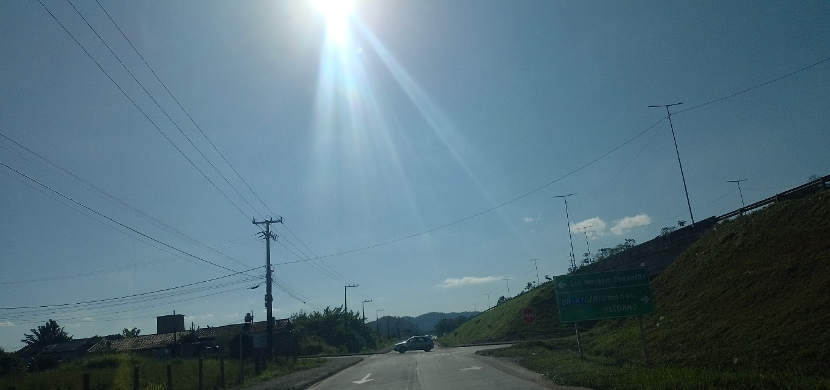

16:00:00

